상품제안서
양키캔들 차량용방향제 선물세트 RDU 2P | 상품코드: S40978

 |  |  |  |  |  |  | 02-713-8555 | www.synergygift.co.kr
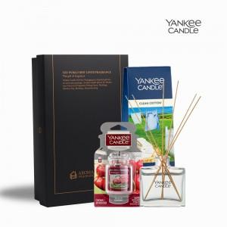 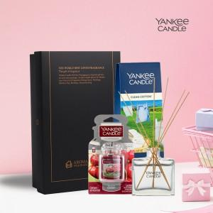 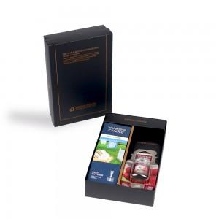

【상세/제작정보】 | <p><span style="text-align: justify;">&nbsp;</span><span style="text-align: justify; font-size: 14pt;">※ 100세트 이하 칼라 폼텍라벨 스티커 제작 후 부착 됩니다.</span></p><p><span style="text-align: justify; font-size: 14pt;">※ 100세트 이상 아트지 코팅라벨 스티커 제작 후 부착 됩니다.</span><span style="text-align: justify;">&nbsp;</span>&nbsp;</p>

【인쇄/포장옵션】 | 스티커 / 포장지포장

【공급단가】 | 수량 | 30~ | 100~ | 300~ | 500~ | 1,000~
*VAT별도 | 단가 | 22,490원 | 21,270원 | 20,240원 | 19,720원 | 19,370원

【상품 URL】 | https://www.synergygift.co.kr:443/src/goods_detail.php?gdno=40978

